แบบสรุปข้อมูล (ส่งพร้อมบันทึก)


แบบสรุปข้อมูลการดำเนินการตามตัวชี้วัด "ระดับความสำเร็จในการพัฒนาผู้ใต้บังคับบัญชา"
ประจำปีงบประมาณ พ.ศ. 2569
หน่วยงาน สำนักงานปศุสัตว์จังหวัดปัตตานี
 | รอบการประเมิน | 󠄀 1/2569 | þ 2/2569
แผนการพัฒนาผู้ใต้บังคับบัญชา (กรอกข้อมูลรอบประเมินที่ 1)
ข้าราชการ |  |  |  | จำนวน 21 คน
 | ระดับตำแหน่ง
 | เชี่ยวชาญ | - คน |  | อาวุโส | 4 คน
 | ชำนาญการพิเศษ | 2 คน |  | ชำนาญงาน | 8 คน
 | ชำนาญการ | 4 คน |  | ปฏิบัติงาน | 2 คน | 26
 | ปฏิบัติการ | 1 คน
พนักงานราชการ |  |  |  | จำนวน 23 คน
 | กลุ่มงาน
 | บริการ | - คน |  | เชี่ยวชาญเฉพาะ | - คน
 | เทคนิค | 21 คน |  | เชี่ยวชาญพิเศษ | - คน
 | บริหารทั่วไป | 2 คน

ผลการพัฒนาผู้ใต้บังคับบัญชา (กรอกข้อมูลรอบประเมินที่ 2)
ข้าราชการ |  |  |  | จำนวน....26....คน
 | ระดับตำแหน่ง
 | เชี่ยวชาญ | - คน |  | อาวุโส | 4 คน
 | ชำนาญการพิเศษ | 3 คน |  | ชำนาญงาน | 9 คน
 | ชำนาญการ | 3 คน |  | ปฏิบัติงาน | 2 คน
 | ปฏิบัติการ | 5 คน
พนักงานราชการ |  |  |  | จำนวน.....24.....คน
 | กลุ่มงาน
 | บริการ | - คน |  | เชี่ยวชาญเฉพาะ | - คน
 | เทคนิค | 22 คน |  | เชี่ยวชาญพิเศษ | - คน
 | บริหารทั่วไป | 2 คน
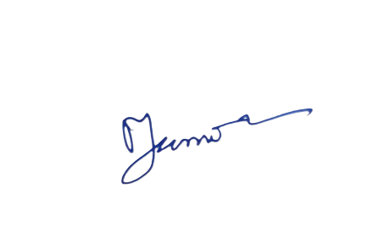

ผู้รายงาน |  |  | ผู้อำนวยกาสำนัก/กอง/เทียบเท่า

ลงชื่อ.............................................................. |  |  | ลงชื่อ.................................................
(นางสาวตูแวดะห์ สาเหะอามิ) |  |  | (นายศิริสินธุ์ เพียรแก้ว)
เจ้าพนักงานธุรการชำนาญงาน |  |  | ปศุสัตว์จังหวัดปัตตานี
วันที่ 30 สิงหาคม 2569 |  |  | วันที่ 30 สิงหาคม 2569
เบอร์โทร 073-335996

